金币经验
caseID | 路径 | 测试点描述 | step No. | 操作步骤 | 数据选择 | 预期结果 | 走读备注 | P/F | 表单编号 | 备注
 | 基本 | 界面开启方式 | 1 | 点击主界面通天塔（经验、金币）按钮，查看触发情况 |  | 进入通天塔（经验、金币）界面 | 场景3D，然后开3D背景，然后点了，开UI
 |  |  | 2 | 点击通天塔（经验、金币）界面关闭按钮，查看触发情况 |  | 界面关闭，返回主界面

 | 基本 | 通天塔（经验、金币）界面 | 1 | 打开通天塔（经验、金币）界面，查看界面显示情况 | 查看界面布局
 |  |  |  |  | 查看界面样式
 |  |  |  |  | 查看界面内容 | 包括标题，金币试炼区域，经验试炼区域，关闭按钮
 |  |  | 2 | 查看界面标题 |  | xxx
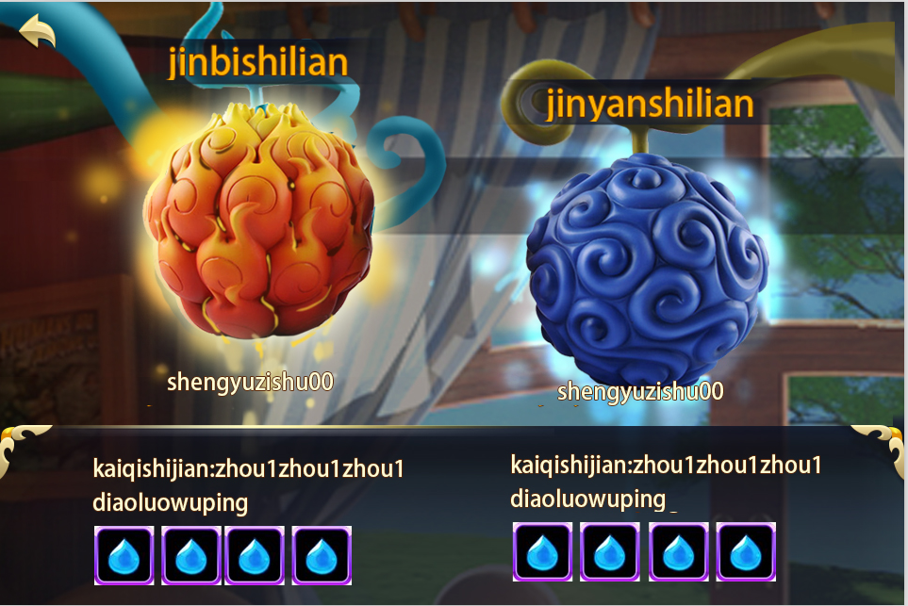
 |  |  | 3 | 查看金币试炼区域 |  | 包括背景图片，副本名称，开启时间，掉落物品，剩余次数 | 内容是这个内容，但是分区域已经不是这么分的了
 |  |  | 4 | 查看背景图片 |  | 待定
 |  |  | 5 | 查看副本名称 |  | 金币试炼 | 没有标题了
 |  |  | 6 | 查看开启时间 |  | 显示为”开启时间：xxx“
 |  |  |  |  | 配置开启时间为每周第一天 | 显示为”开启时间：周一“
 |  |  |  |  | 配置开启时间为每周第二天，第四天 | 显示为”开启时间：周二，周四“
 |  |  | 7 | 查看副本掉落情况 |  | 配置限制最多显示三个道具图标 | 图上已经超过4个了
 |  |  |  |  | 配置道具为A | 只会显示道具A图标
 |  |  |  |  | 配置道具为ABC | 按序显示道具ABC图标
 |  |  | 8 | 查看道具icon支持tips情况 |  | 不响应tips
 |  |  | 9 | 查看今日剩余次数 |  | 显示为“剩余次数：xx”
 |  |  |  |  | 配置剩余次数为3，初次进入时 | 显示为“剩余次数：3”
 |  |  |  |  | 当前剩余次数为2 | 显示为“剩余次数：2”
 |  |  |  |  | 当前剩余次数为0 | 显示为“剩余次数：0”
 |  |  |  |  | 副本不可进入 | 不显示剩余次数
 |  |  | 10 | 查看经验试炼区域 |  | 包括背景图片，副本名称，开启时间，掉落物品，剩余次数
 |  |  | 11 | 查看经验试炼背景图片 |  | 待定
 |  |  | 12 | 查看经验试炼副本名称 |  | 经验试炼
 |  |  | 13 | 查看经验试开启时间 |  | 显示为”开启时间：xxx“
 |  |  |  |  | 配置开启时间为每周第一天 | 显示为”开启时间：周一“
 |  |  |  |  | 配置开启时间为每周第二天，第四天 | 显示为”开启时间：周二，周四“
 |  |  | 14 | 查看经验试副本掉落情况 |  | 配置限制最多显示三个道具图标
 |  |  |  |  | 配置道具为A | 只会显示道具A图标
 |  |  |  |  | 配置道具为ABC | 按序显示道具ABC图标
 |  |  | 15 | 查看道具icon支持tips情况 |  | 不响应tips
 |  |  | 16 | 查看经验试今日剩余次数 |  | 显示为“剩余次数：xx”
 |  |  |  |  | 配置剩余次数为3，初次进入时 | 显示为“剩余次数：3”
 |  |  |  |  | 当前剩余次数为2 | 显示为“剩余次数：2”
 |  |  |  |  | 当前剩余次数为0 | 显示为“剩余次数：0”
 |  |  |  |  | 副本不可进入 | 不显示剩余次数
 |  |  | 17 | 查看关闭按钮 |  | 位于界面右上角
 |  |  |  |  | 点击关闭按钮 | 界面关闭，返回主界面 | 返回按钮

 | 基本 | 通天塔（经验、金币）开启规则-时间限制 | 1 | 配置副本A（经验或者金币试炼）开启时间为每周第一天，查看副本A未开启时，界面显示情况 | 查看界面样式 | 加一个黑色遮罩在入口上方
 |  |  |  |  | 点击界面，查看触发情况 | 弹出提示信息tower_record_001
 |  |  | 2 | 玩家在线，打开选择副本A界面等到副本A开启后，查看界面 |  | 界面未刷新，仍显示副本A未开启
 |  |  |  |  | 点击副本A | 提示tower_record_001
 |  |  |  |  | 退出该层界面后，再次进入 | 界面刷新，显示副本A已开启
 |  |  | 3 | 玩家在线，在其他界面，等到副本A开启后，查看副本A界面 |  | 界面刷新，显示副本A已开启
 |  |  |  |  | 点击副本A | 进入到副本A难度选择界面
 |  |  | 4 | 玩家离线，副本A开启后，玩家上线，查看副本A界面 |  | 界面刷新，显示副本A已开启
 |  |  |  |  | 点击副本A | 进入到副本A难度选择界面
 |  |  | 5 | 玩家在线，打开选择副本A界面等到副本A关闭后，查看界面 |  | 界面未刷新，仍显示副本A开启
 |  |  |  |  | 点击副本A | 副本进入失败，提示信息tower_record_004
 |  |  |  |  | 退出该层界面后，再次进入 | 界面刷新，显示副本A未开启
 |  |  | 6 | 玩家在线，在其他界面，等到副本A关闭后，查看副本A界面 |  | 界面刷新，显示副本A未开启
 |  |  |  |  | 点击副本A | 弹出提示信息tower_record_001
 |  |  | 7 | 玩家离线，副本A关闭后，玩家上线，查看副本A界面 |  | 界面刷新，显示副本A未开启
 |  |  |  |  | 点击副本A | 弹出提示信息tower_record_001

 | 分支 | 通天塔（经验、金币）-剩余次数 | 1 | 副本开启期间，点击副本入口，查看副本情况 | 副本有剩余次数 | 全屏黑色遮罩，弹出难度选择界面
 |  |  |  |  | 副本无剩余次数 | 无法进入副本，弹出提示信息tower_record_002
 |  |  | 2 | 玩家进入副本，查看副本剩余次数变化情况 |  | 玩家进入副本后，剩余次数减1
 |  |  |  |  | 玩家副本失败 | 副本剩余次数减1
 |  |  |  |  | 玩家副本胜利 | 副本剩余次数减1
 |  |  | 3 | 配置副本剩余次数重置时间为T，T时间时查看重置情况 | T在副本开启时间内，当前未到T时间 | 剩余次数不会重置
 |  |  |  |  | T在副本开启时间内，当前已到T时间 | 剩余次数重置
 |  |  |  |  | T不在副本开启时间内，当前未到T时间 | 剩余次数不会重置
 |  |  |  |  | T不在副本开启时间内，当前已到T时间 | 剩余次数不会重置

 | 基本 | 难度选择界面 | 1 | 打开难度选择界面，查看界面显示情况 | 查看界面布局 | 界面布局如图
 |  |  |  |  | 查看界面位置 | 位于屏幕右侧
 |  |  |  |  | 查看界面内容 | 包括界面标题，难度选择列表，关闭按钮
 |  |  | 2 | 查看界面标题 |  | 显示为：选择难度
 |  |  | 3 | 查看难度选择列表 | 查看列表个数 | 每页显示N个半
 |  |  |  |  | 查看列表内容 | 包括难度图标，难度文字提示，需求活力值
 |  |  |  |  | 查看列表操作 | 支持滑动操作
 |  |  | 4 | 查看列表样式 | 玩家等级大于副本开启等级 | 列表为正常样式
 |  |  |  |  | 玩家等级等于副本开启等级 | 列表为正常样式
 |  |  |  |  | 玩家等级小于副本开启等级 | 列表添加黑色遮罩 | 有个锁的图标吧
 |  |  | 5 | 查看难度图标 |  | 每种难度对应一种图标
 |  |  |  |  | 当前为难度1
 |  |  |  |  | 当前为难度2
 |  |  |  |  | 当前为难度3
 |  |  |  |  | 当前为难度4
 |  |  | 6 | 查看难度文字显示 | 当前为难度1 | 显示为：难度I
 |  |  |  |  | 当前为难度2 | 显示为：难度II
 |  |  |  |  | 当前为难度3 | 显示为：难度III
 |  |  |  |  | 当前为难度4 | 显示为：难度IV
 |  |  | 7 | 查看需求活力值 |  | 显示为活力值图标+活力值数值
 |  |  |  |  | 需求活力值为0 | 显示为“活力值图标 0”
 |  |  |  |  | 需求活力值为100 | 显示为“活力值图标 100”
 |  |  |  |  | 副本未开启 | 不显示活力值信息，显示未开启图标（与副本未开启图标样式一致）
 |  |  | 8 | 查看活力值数值颜色变化 | 当前活力值大于需求活力值 | 活力值数字颜色无变化
 |  |  |  |  | 当前活力值等于需求活力值 | 活力值数字颜色无变化
 |  |  |  |  | 当前活力值小于需求活力值 | 活力值数字颜色变为红色
 |  |  | 9 | 点击难度列表，查看触发情况 |  | 触发通天塔进入逻辑
 |  |  | 10 | 查看关闭按钮 |  | 位于界面右上角
 |  |  |  |  | 点击关闭按钮 | 界面关闭，清除黑色遮罩

 | 基本 | 通天塔（经验、金币）进入逻辑 | 1 | 玩家点击未开启难度的难度列表，查看通天塔进入情况 |  | 弹出提示信息tower_record_003，开启等级读取准确
 |  |  | 2 | 玩家点击已开启难度的难度列表，查看通天塔进入情况 | 当前活力值大于副本所需活力值 | 进入所选难度的阵容选择界面
 |  |  |  |  | 当前活力值等于副本所需活力值 | 进入所选难度的阵容选择界面
 |  |  |  |  | 当前活力值小于副本所需活力值 | 弹出活力值购买界面
 |  |  |  |  | 当前活力值小于副本所需活力值，通过活力后使得活力值大于等于所需活力值 | 进入所选难度的阵容选择界面 | 通过活力购买后
 |  |  | 3 | 查看阵容选择界面 |  | 与普通副本阵容选择界面一致（屏蔽星星与扫荡显示）
 |  |  | 4 | 查看活力值购买界面情况 |  | 与通用活力值界面逻辑一致
 |  |  | 5 | 阵容选择界面中，进入通天塔后，查看活力消耗情况 |  | 消耗全部活力值 | 检查一下进入阵容选择是不是消耗活力值吧

 | 分支 | 通天塔（经验、金币）进入逻辑-已关闭 | 1 | 玩家进入到难度选择列表时，副本已关闭，点击难度列表，查看触发情况 |  | 无法进入，弹出提示tower_record_004
 |  |  | 2 | 玩家进入阵容选择界面后，副本已关闭，点击开战按钮，查看触发情况 |  | 无法进入，弹出提示tower_record_004

 | 基本 | 副本结算规则 | 1 | 进入副本后，触发胜利结算，查看界面显示情况 |  | 触发胜利结算界面 | 掉落逻辑符合副本掉落逻辑，与配置一致
 |  |  | 2 | 查看胜利结算界面 | 查看界面显示 | 界面布局与普通副本胜利结算界面一致
 |  |  |  |  | 查看按钮显示 | 按钮只居中显示确定按钮
 |  |  | 3 | 点击确定按钮，查看触发情况 | 副本未关闭 | 返回到试炼选择界面
 |  |  |  |  | 副本已关闭 | 返回到试炼选择界面

 |  |  | 1 | 进入副本后，触发失败结算，查看界面显示情况 |  | 触发失败结算界面
 |  |  | 2 | 查看失败结算界面 | 查看界面显示 | 界面布局与普通副本失败结算界面一致
 |  |  |  |  | 查看按钮显示 | 按钮只居中显示确定按钮
 |  |  | 3 | 点击确定按钮，查看触发情况 | 副本未关闭 | 返回到试炼选择界面
 |  |  |  |  | 副本已关闭 | 返回到试炼选择界面

boss塔
caseID | 路径 | 测试点描述 | step No. | 操作步骤 | 数据选择 | 预期结果 | 走读备注 | P/F | 表单编号 | 备注
 | 基本 | 界面开启方式 | 1 | 点击主界面通天塔（boss）按钮，查看触发情况 |  | 进入通天塔（boss）界面 | 场景3D，然后开3D背景，然后点了，开UI
 |  |  | 2 | 点击通天塔（boss）界面关闭按钮，查看触发情况 |  | 界面关闭，返回主界面

 | 基本 | 通天塔（boss）界面 | 1 | 打开界面，查看界面显示情况 | 查看界面布局
 |  |  |  |  | 查看界面样式
 |  |  |  |  | 查看界面内容 | 包括标题，塔剩余刷新时间，兑换商店入口，塔入口，关闭按钮 | 剩余刷新时间没了，兑换商店入口没了
 |  |  | 2 | 查看界面标题 |  | 显示为通天塔（boss） | 没有标题了
 |  |  | 3 | 查看塔剩余刷新时间 |  | 显示为刷新时间剩余：xx天，向上取整
 |  |  |  |  | 本月为31天，塔刚刚开启 | 显示为刷新时间剩余：31天
 |  |  |  |  | 本月为30天，塔刚刚开启 | 显示为刷新时间剩余：30天
 |  |  |  |  | 本月为29天，塔刚刚开启 | 显示为刷新时间剩余：29天
 |  |  |  |  | 本月为28天，塔刚刚开启 | 显示为刷新时间剩余：28天
 |  |  |  |  | 塔实际剩余10.5天 | 显示为刷新时间剩余：11天
 |  |  |  |  | 塔实际剩余10小时 | 显示为刷新时间剩余：10小时
 |  |  |  |  | 塔实际剩余9小时5分 | 显示为刷新时间剩余：10小时
 |  |  |  |  | 塔实际剩余10分钟 | 显示为刷新时间剩余：不足1小时
 |  |  | 4 | 查看兑换商店入口 |  | 位于xxx，显示为兑换商店
 |  |  | 5 | 点击兑换商店按钮，查看触发情况 |  | 打开通天塔商店
 |  |  | 6 | 查看塔入口列表 |  | 包括试炼之塔入口，绝望之塔入口，死亡之塔入口
 |  |  | 7 | 查看试炼之塔入口 | 查看布局
 |  |  |  |  | 查看内容 | 包括入口3D物件，副本名称，开启等级，每层消耗活力值
 |  |  | 8 | 查看试炼之塔-入口3d物件
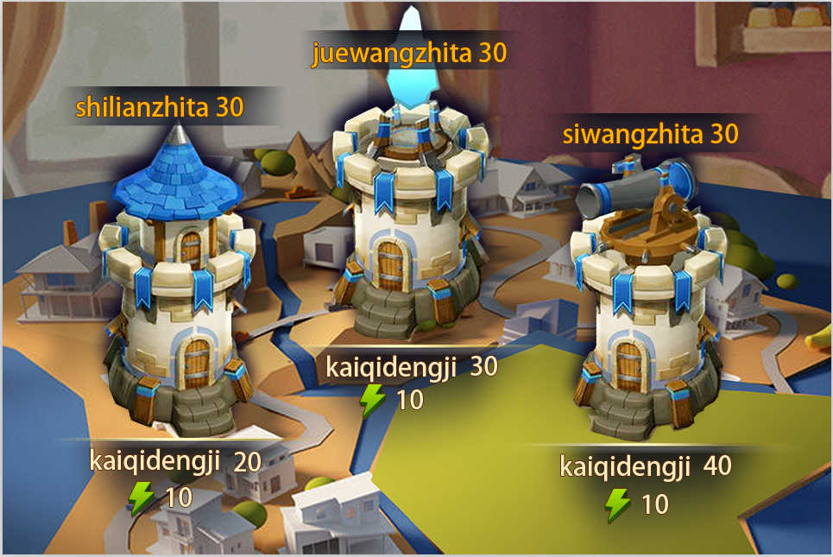
 |  |  | 9 | 点击物件，查看触发情况 |  | 详见通天塔（boss）开启规则
 |  |  | 10 | 查看试炼之塔-副本名称 |  | 显示为试炼之塔 | 带层数的，字号字色
 |  |  | 12 | 查看试炼之塔-开启等级 |  | 显示为”开启等级：XX“
 |  |  |  |  | 配置开启等级为10级 | 显示为”开启等级：10“
 |  |  |  |  | 配置开启等级为50级 | 显示为”开启等级：50“
 |  |  | 13 | 查看试炼之塔-每层消耗活力值 |  | 显示为”每层消耗活力：XX“ | 没有文字，只有图标
 |  |  |  |  | 配置每层消耗活力10 | 显示为”每层消耗活力：10“
 |  |  |  |  | 配置每层消耗活力50 | 显示为”每层消耗活力：50“
 |  |  | 14 | 查看绝望之塔入口 | 查看布局
 |  |  |  |  | 查看内容 | 包括入口3D物件，副本名称，开启等级，每层消耗活力值
 |  |  | 15 | 查看绝望之塔-入口3d物件
 |  |  | 16 | 点击物件，查看触发情况 |  | 详见通天塔（boss）开启规则
 |  |  | 17 | 查看绝望之塔-副本名称 |  | 显示为绝望之塔
 |  |  | 18 | 查看绝望之塔-开启等级 |  | 显示为”开启等级：XX“
 |  |  |  |  | 配置开启等级为10级 | 显示为”开启等级：10“
 |  |  |  |  | 配置开启等级为50级 | 显示为”开启等级：50“
 |  |  | 19 | 查看绝望之塔-每层消耗活力值 |  | 显示为”每层消耗活力：XX“
 |  |  |  |  | 配置每层消耗活力10 | 显示为”每层消耗活力：10“
 |  |  |  |  | 配置每层消耗活力50 | 显示为”每层消耗活力：50“
 |  |  | 20 | 查看死亡之塔入口 | 查看布局
 |  |  |  |  | 查看内容 | 包括入口3D物件，副本名称，开启等级，每层消耗活力值
 |  |  | 21 | 查看死亡之塔-入口3d物件
 |  |  | 22 | 点击物件，查看触发情况 |  | 详见通天塔（boss）开启规则
 |  |  | 23 | 查看死亡之塔-副本名称 |  | 显示为死亡之塔
 |  |  | 24 | 查看死亡之塔-开启等级 |  | 显示为”开启等级：XX“
 |  |  |  |  | 配置开启等级为10级 | 显示为”开启等级：10“
 |  |  |  |  | 配置开启等级为50级 | 显示为”开启等级：50“
 |  |  | 25 | 查看死亡之塔-每层消耗活力值 |  | 显示为”每层消耗活力：XX“
 |  |  |  |  | 配置每层消耗活力10 | 显示为”每层消耗活力：10“
 |  |  |  |  | 配置每层消耗活力50 | 显示为”每层消耗活力：50“
 |  |  | 26 | 查看关闭按钮 |  | 位于界面右上角 | 没有关闭按钮也没有返回按钮
 |  |  | 27 | 点击关闭按钮，查看触发情况 |  | 通天塔界面关闭，回到主界面

 | 分支 | 通天塔（boss）开启规则-等级限制 | 1 | 配置塔开启等级为A级，查看不同等级玩家界面显示情况 | 玩家等级<A | 塔入口存在黑色遮罩
 |  |  |  |  | 玩家等级=A | 塔入口无黑色遮罩
 |  |  |  |  | 玩家等级>A | 塔入口无黑色遮罩
 |  |  | 2 | 点击塔入口，查看触发情况 | 玩家等级<A | 弹出提示信息towerBoss_record_001
 |  |  |  |  | 玩家等级=A | 全屏黑色遮罩弹出层数选择界面
 |  |  |  |  | 玩家等级>A | 全屏黑色遮罩弹出层数选择界面

 | 基本 | 通天塔（boss）刷新规则 | 1 | 玩家通关通天塔一定层数后，在其他界面等待通天塔刷新，查看通天塔变化情况 | 查看通天塔剩余时间显示 | 剩余时间重置
 |  |  |  |  | 查看玩家进度情况 | 通天塔重置，玩家已完成进度清空
 |  |  | 2 | 玩家通关通天塔一定层数后，在通天塔副本入口界面等待通天塔刷新，查看通天塔变化情况 | 查看通天塔剩余时间显示 | 剩余时间重置
 |  |  |  |  | 查看玩家进度情况 | 通天塔重置，玩家已完成进度清空
 |  |  | 3 | 玩家通关通天塔一定层数后，在通天塔层数选择界面等待通天塔刷新，查看通天塔变化情况 | 查看界面变化情况 | 界面无变化
 |  |  |  |  | 玩家点击层数，尝试进入 | 无法进入，弹出提示信息towerBoss_record_001
 |  |  |  |  | 退出到通天塔入口后，查看变化 | 剩余时间重置
 |  |  |  |  | 再次进入通天塔查看触发情况 | 通天塔重置，玩家已完成进度清空
 |  |  | 4 | 玩家通关通天塔一定层数后，离线等待通天塔刷新，进入游戏，查看通天塔变化情况 | 查看通天塔剩余时间显示 | 剩余时间重置
 |  |  |  |  | 查看玩家进度情况 | 通天塔重置，玩家已完成进度清空

 | 基本 | 层数选择界面 | 1 | 进入层数选择界面，查看界面显示情况 | 查看界面布局
 |  |  |  |  | 查看界面位置
 |  |  |  |  | 查看界面内容 | 包括阶段标识，阶段奖励展示按钮，层数列表以及关闭按钮
 |  |  | 2 | 查看阶段标识 |  | 显示为STAGE+当前阶段
 |  |  |  |  | 当前层数为1-5层 | 显示为：STAGE I
 |  |  |  |  | 当前层数为6-10层 | 显示为：STAGE II
 |  |  |  |  | 当前层数为36-40层 | 显示为：STAGE VIII
 |  |  | 3 | 查看阶段奖励展示按钮 | 查看按钮位置
 |  |  |  |  | 查看按钮名称 | Stage奖励
 |  |  | 4 | 点击奖励展示按钮，查看触发情况 |  | 添加黑色遮罩并弹出阶段奖励列表
 |  |  | 5 | 查看层数列表 | 查看显示规则 | 只显示一个stage下的层数（5层），从下往上一次递增
 |  |  |  |  | 查看显示内容 | 列表包括下一阶段提示，当前层数提示，每层情况
 |  |  | 6 | 查看下一阶段提示 | 当前不为最后一个STAGE | 显示为箭头标记+NEXTSTAGE
 |  |  |  |  | 当前为最后一个STAGE | 显示为FINISH
 |  |  | 7 | 查看当前层数提示 |  | 当前层有选中标记状态
 |  |  |  |  | 玩家当前在第1层 | 第1层为选中状态
 |  |  |  |  | 玩家当前在第4层 | 第4层为选中状态
 |  |  | 8 | 查看每层情况 |  | 包括层数以及副本状态
 |  |  | 9 | 查看层数显示 |  | 显示为具体层数
 |  |  |  |  | 当前为1层 | 显示为1
 |  |  |  |  | 当前为40层 | 显示为40
 |  |  | 10 | 查看副本状态 | 玩家已通过该层 | 显示为已通过该层图标
 |  |  |  |  | 玩家目前在该层 | 显示为正在该层图标
 |  |  |  |  | 玩家未通过该层，且该层不为stage最后一层 | 显示为锁定图标
 |  |  |  |  | 玩家未通过该层，且该层为stage最后一层 | 显示为特殊锁定图标
 |  |  | 11 | 点击列表查看触发情况 |  | 触发通天塔进入逻辑
 |  |  | 12 | 查看关闭按钮 |  | 按钮位于界面右上
 |  |  | 13 | 点击关闭按钮，查看触发情况 |  | 取消黑色遮罩，返回副本入口

 | 分支 | 通天塔boss进入逻辑 | 1 | 点击通天塔层数列表，查看触发情况 | 点击层数为玩家目前所在层 | 进入该层阵容选择界面
 |  |  |  |  | 点击层数为玩家已通过层 | 弹出提示towerBoss_record_002
 |  |  |  |  | 点击层数为玩家未通过层 | 弹出提示towerBoss_record_003
 |  |  | 2 | 查看阵容选择界面 |  | 与普通副本阵容选择界面一致（屏蔽星星与扫荡显示）
 |  |  | 3 | 阵容选择界面中，进入通天塔后，查看活力消耗情况 |  | 消耗全部活力值 | 看一下进到阵容选择有没有消耗活力值

 | 分支 | 通天塔（boss）进入逻辑-已关闭 | 1 | 玩家进入到层数选择列表时，副本已重置，点击难度列表，查看触发情况 |  | 无法进入，弹出提示tower_record_004
 |  |  | 2 | 玩家进入阵容选择界面后，副本已重置，点击开战按钮，查看触发情况 |  | 无法进入，弹出提示tower_record_004

 | 基本 | 阶段奖励列表 | 1 | 触发阶段奖励列表，查看显示情况 | 查看界面位置
 |  |  |  |  | 查看界面布局
 |  |  |  |  | 查看界面内容 | 包括界面标题，阶段奖励内容
 |  |  | 2 | 查看界面标题 |  | 显示为stage奖励
 |  |  | 3 | 查看阶段奖励内容 | 查看显示情况 | 以列表的方式展示各阶段道具（排版N个半）
 |  |  |  |  | 查看显示顺序 | 从上至下依次提示出stage从低至高的奖励
 |  |  |  |  | 查看显示内容 | 包括stage标识，道具图标，道具名称及数量
 |  |  | 4 | 查看stage标识 |  | 显示为：STAGE+阶段
 |  |  |  |  | 当前塔有5个stage | 从上到下依次显示STAGE I~STAGE V
 |  |  |  |  | 当前塔有10个stage | 从上到下依次显示STAGE I~STAGE X
 |  |  | 5 | 查看道具图标 |  | 显示道具图标，符合道具icon通用规则
 |  |  |  |  | 配置该stage最后一层副本的rewarid对应的道具为A | 显示为道具A图标
 |  |  |  |  | 配置该stage最后一层副本的rewarid对应的道具为B | 显示为道具A图标
 |  |  | 6 | 查看支持tips情况 |  | 支持tips
 |  |  | 7 | 查看道具名称与道具数量 |  | 显示为：道具名称X道具数量
 |  |  |  |  | 配置该stage最后一层副本的rewarid对应的道具为A，数量为10个 | 显示为：AX10
 |  |  |  |  | 配置该stage最后一层副本的rewarid对应的道具为A,数量为100个 | 显示为：AX100
 |  |  |  |  | 配置该stage最后一层副本的rewarid对应的道具为B，数量为100个 | 显示为：BX100
 |  |  | 8 | 查看关闭按钮 |  | 位于界面右上角
 |  |  | 9 | 点击关闭按钮，查看触发情况 |  | 取消黑色遮罩，回到层数选择界面

 | 基本 | 副本结算规则 | 1 | 进入副本后，触发胜利结算，查看界面显示情况 |  | 触发胜利结算界面
 |  |  | 2 | 查看胜利结算界面布局情况 |  | 除按钮外，界面布局与普通副本胜利结算界面一致
 |  |  | 3 | 查看胜利结算界面按钮显示情况 | 当前不为最后一层 | 界面左侧显示下一关按钮，右侧显示确定按钮
 |  |  |  |  | 当前为最后一层 | 界面左侧不显示按钮，右侧显示确定按钮
 |  |  | 4 | 点击相关按钮，查看触发情况 | 副本未重置，点击下一关按钮 | 跳转到当前副本的下一个副本的调整阵容界面
 |  |  |  |  | 副本已重置，点击下一关按钮 | 弹出提示towerBoss_record_004
 |  |  |  |  | 副本未重置，点击确定按钮 | 跳转至层数选择界面
 |  |  |  |  | 副本已重置，点击确定按钮 | 跳转至层数选择界面

 |  |  | 1 | 进入副本后，触发失败结算，查看界面显示情况 |  | 触发失败结算界面
 |  |  | 2 | 查看失败结算界面布局情况 |  | 除按钮外，界面布局与普通副本失败结算界面一致
 |  |  | 3 | 查看失败结算界面按钮显示情况 |  | 界面左侧显示再次挑战按钮，右侧显示确定按钮
 |  |  | 4 | 点击相关按钮，查看触发情况 | 副本未重置，点击再次挑战 | 跳转到当前副本的调整阵容界面
 |  |  |  |  | 副本已重置，点击再次挑战 | 弹出提示towerBoss_record_004
 |  |  |  |  | 副本未重置，点击确定按钮 | 跳转至层数选择界面
 |  |  |  |  | 副本已重置，点击确定按钮 | 跳转至层数选择界面

 | 基本 | 层数列表变化逻辑 | 1 | 玩家通过塔的某个stage的最后一层后，返回层数列表，查看触发情况 | 该stage为最后一个stage | 不会触发层数变化动画
 |  |  |  |  | 该stage不为最后一个stage | 触发层数变化动画
 |  |  | 2 | 查看层数变化动画 |  | 玩家刚刚通过stage层数向下滑动消失至新的stage层数向下滑动出现
 |  |  | 3 | 玩家连续通过多个stage，返回层数列表，查看stage变化情况 |  | 触发层数变化动画，原有stage直接滑动至玩家现有stage

 |  |  | 1 | 玩家通过塔的某个stage的最后一层后，退出游戏后，重新登陆，进入层数列表，查看界面显示情况 | 查看层数动画 | 不会播放层数动画
 |  |  |  |  | 查看当前所在stage | 为当前已打到的层数

